Рондо
Коллекция Рондо

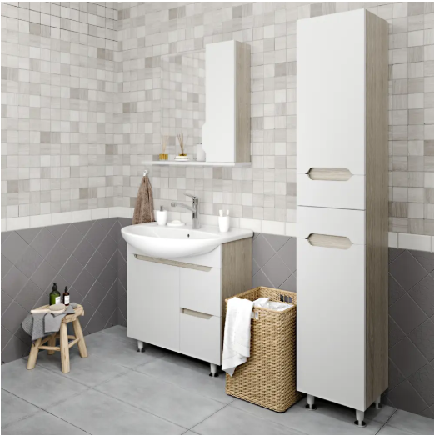
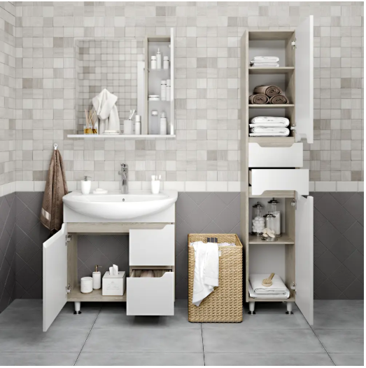
 |  |  |  |  |  | Коллекция «Рондо» Элегантное решение для организации пространства в ванной комнате, объединяющее функции зеркала и системы хранения. * Компактность: Настенное зеркало с интегрированным вертикальным ящиком. * Функциональная организация: Встроенный ящик закрыт фасадом, что обеспечивает эстетичный внешний вид. Внутри расположены стеклянные полки для удобного размещения средств гигиены и косметики. * Дополнительный функционал: Под зеркалом предусмотрена общая открытая полка, предназначенная для быстрого доступа к часто используемым предметам. Эта коллекция позволяет эффективно использовать пространство над раковиной без ущерба для визуальной легкости интерьера. | Конструкция тумбы: Тумба оснащена комбинированной системой хранения. С одной стороны расположена распашная дверца, обеспечивающая доступ к внутреннему пространству для габаритных предметов или полотенец. С другой стороны находятся два выдвижных ящика на шариковых направляющих. Эта конструкция обеспечивает: * Плавное и бесшумное открывание/закрывание; * Надежную фиксацию в выдвинутом положении (полный ход); * Высокую износостойкость и долговечность механизма. Такая компоновка позволяет рационально использовать внутреннее пространство тумбы, разделяя хранение на крупные предметы за створкой и мелкие аксессуары — в ящиках. | Пенал "Рондо" визуально разделён на три функциональные зоны: * Верхняя часть: распашная дверца с открывающимся фасадом. Предназначена для хранения полотенец или крупных предметов гигиены. * Центральная часть: два выдвижных ящика на шариковых направляющих. Обеспечивают плавный ход и полный доступ к содержимому. Идеально подходят для размещения косметики, средств ухода и мелочей. * Нижняя часть: распашная дверца с открывающимся фасадом. Вмещает корзину для белья или дополнительные принадлежности. Интегрироваянные ручки и отсутствие выпирающей фурнитуры.

Наименование | Габариты |  |  | Материал фасада | Материал корпуса
 | высота | ширина | глубина
Зеркало 75 | 700 | 750 | 160 | МДФ эмаль | ЛДСП
Тумба 75 (Kirovit Стиль) | 780 | 716 | 330 | МДФ эмаль | ЛДСП
Пенал | 1950 | 400 | 366 | МДФ эмаль | ЛДСП

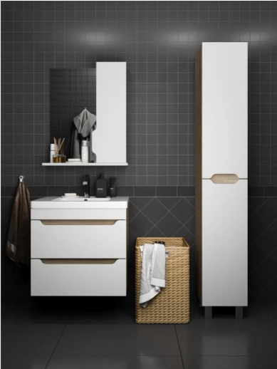
Наименование | Габариты |  |  | Материал фасада | Материал корпуса | Коллекция «Рондо» Элегантное решение для организации пространства в ванной комнате, объединяющее функции зеркала и системы хранения. * Компактность: Настенное зеркало с интегрированным вертикальным ящиком . * Функциональная организация: Встроенный ящик закрыт фасадом, что обеспечивает эстетичный внешний вид. Внутри расположены стеклянные полки для удобного размещения средств гигиены и косметики. * Дополнительный функционал: Под зеркалом предусмотрена общая открытая полка, предназначенная для быстрого доступа к часто используемым предметам. Эта коллекция позволяет эффективно использовать пространство над раковиной без ущерба для визуальной легкости интерьера. | Тумба из коллекции «Рондо» выполнена в подвесном формате. Это решение не только визуально расширяет пространство ванной комнаты за счёт отсутствия ножек, но и значительно упрощает процесс уборки — ничто не мешает протереть пол под раковиной. Внутреннее наполнение состоит из двух вместительных ящиков, оснащённых качественной фурнитурой: шариковыми направляющими полного выдвижения. Эта система обеспечивает плавный ход без рывков и позволяет выдвинуть ящик полностью, открывая доступ ко всему содержимому. Вы больше никогда не будете искать что-то на дне ящика, упираясь пальцами в стенки. Подвеска осуществляется непосредственно к стене (на настенные крепления), что гарантирует надёжность конструкции при минимальном воздействии на напольное покрытие. | Пенал «РОНДО» — узкая вертикальная модель с разделённым фасадом. Конструкция состоит из двух независимых секций: верхней и нижней, каждая со своей дверцей. Это позволяет открывать только нужный отдел пенала для доступа к средствам гигиены или полотенцам, что особенно удобно в условиях ограниченного пространства ванной комнаты. Интегрированные ручки и отсутствие выпирающей фурнитуры.
 | высота | ширина | глубина
Зеркало 75 | 700 | 750 | 160 | МДФ эмаль | ЛДСП
Тумба 60 Фест навесная (Sanita Luxe Fest 60) | 540 | 566 | 386 | МДФ эмаль | ЛДСП
Тумба 80 Фест навесная (Sanita Luxe Fest 80) | 540 | 757 | 432 | МДФ эмаль | ЛДСП
Пенал | 1800 | 300 | 300 | МДФ эмаль | ЛДСП

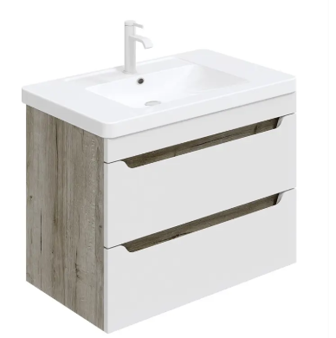

Тумба 60 Фостер навесная

Тумба 80 Фостер навесная

 |  |  |  |  |  | Тумба из коллекции «Рондо» напольная. Внутреннее наполнение состоит из двух вместительных ящиков, оснащённых качественной фурнитурой: шариковыми направляющими полного выдвижения. Эта система обеспечивает плавный ход без рывков и позволяет выдвинуть ящик полностью, открывая доступ ко всему содержимому. Вы больше никогда не будете искать что-то на дне ящика, упираясь пальцами в стенки. Интегрированные ручки и отсутствие выпирающей фурнитуры.

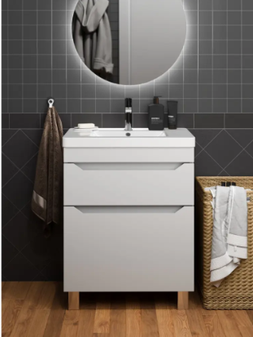
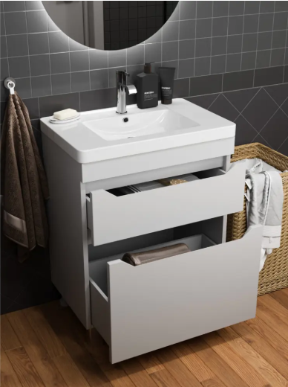

Тумба 60 Фостер напольная

Тумба 80 Фостер напольная
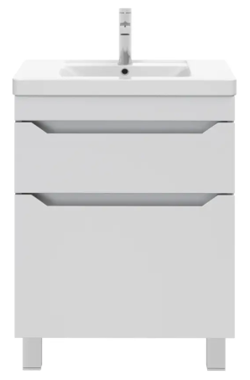
Наименование | Габариты |  |  | Материал фасада | Материал корпуса
 | высота | ширина | глубина
Тумба 60 фостер напольная (раковина Kirovit Фостер) | 780 | 567 | 382 | МДФ эмаль | ЛДСП
Тумба 80 фостер напольная (раковина Kirovit Фостер) | 780 | 600 | 406 | МДФ эмаль | ЛДСП

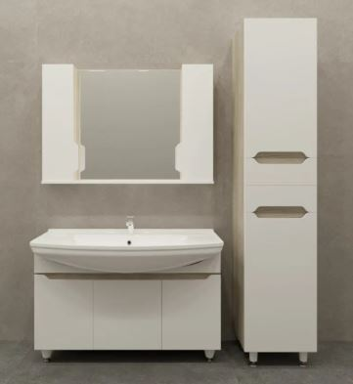
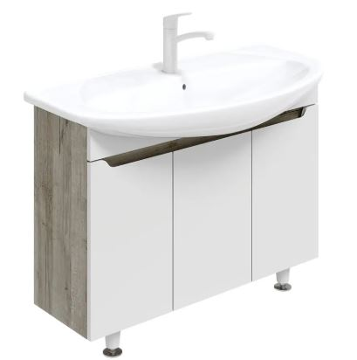
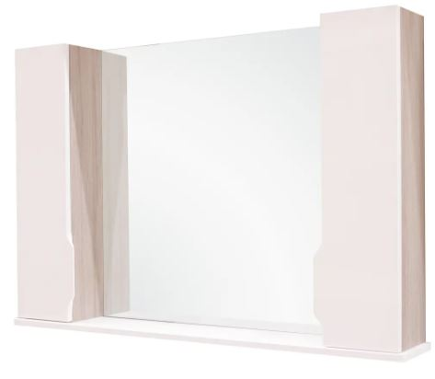
 |  |  |  |  |  | Коллекция «Рондо» Элегантное решение для организации пространства в ванной комнате, объединяющее функции зеркала и системы хранения. * Компактность: Настенное зеркало с 2-мя интегрированными вертикальными ящикоми не занимает полезной площади на полу или столешнице. * Функциональная организация: Встроенные ящики закрыты фасадом, что обеспечивает эстетичный внешний вид. Внутри расположены стеклянные полки для удобного размещения средств гигиены и косметики. * Дополнительный функционал: Под зеркалом предусмотрена общая открытая полка, предназначенная для быстрого доступа к часто используемым предметам. Эта коллекция позволяет эффективно использовать пространство над раковиной без ущерба для визуальной легкости интерьера. Интегрированные ручки и отсутствие выпирающей фурнитуры.

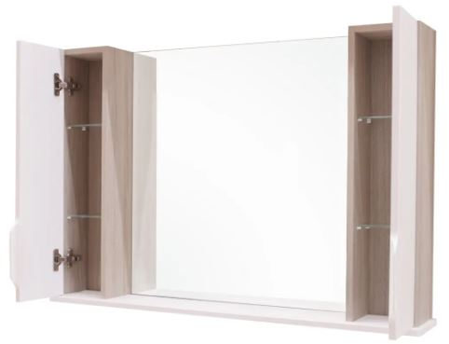
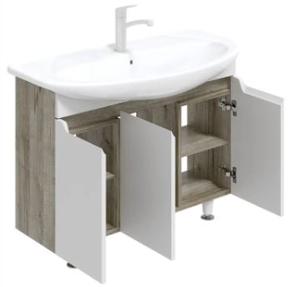

Наименование | Габариты |  |  | Материал фасада | Материал корпуса
 | высота | ширина | глубина
Зеркало 105 | 700 | 1050 | 160 | МДФ эмаль | ЛДСП
Тумба 105 (раковина Kirovit Сталь) | 540 | 757 | 432 | МДФ эмаль | ЛДСП
Пенал | 1950 | 400 | 366 | МДФ эмаль | ЛДСП

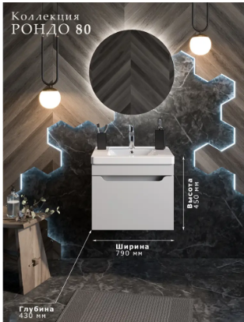
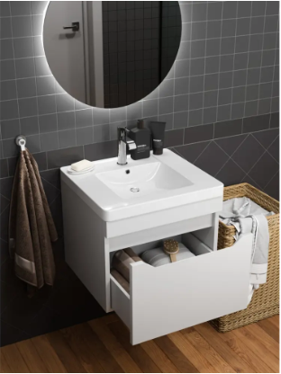

 |  |  |  |  |  | Коллекция «Рондо» Элегантное решение для организации пространства в ванной комнате, объединяющее функции зеркала и системы хранения. * Компактность: Настенное зеркало с интегрированным вертикальным ящиком . * Функциональная организация: Встроенный ящик закрыт фасадом, что обеспечивает эстетичный внешний вид. Внутри расположены стеклянные полки для удобного размещения средств гигиены и косметики. * Дополнительный функционал: Под зеркалом предусмотрена общая открытая полка, предназначенная для быстрого доступа к часто используемым предметам. Эта коллекция позволяет эффективно использовать пространство над раковиной без ущерба для визуальной легкости интерьера.

Наименование | Габариты |  |  | Материал фасада | Материал корпуса
 | высота | ширина | глубина
Тумба Рондо 80 с 1 нав. Ящ. (Kirovit Фостер) | 450 | 790 | 430 | МДФ эмаль | ЛДСП

Руан
Коллекция Руан
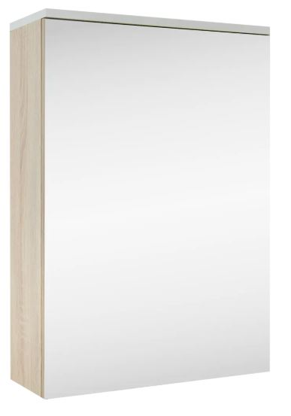
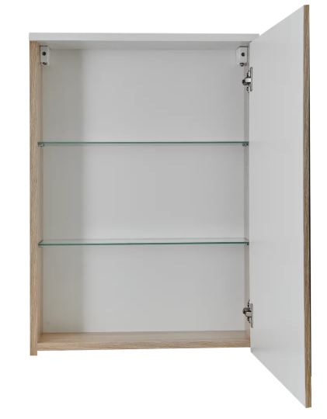
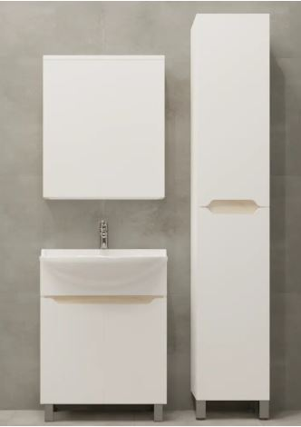
 |  |  |  |  |  |  |  | Комплект мебели «РУАН» Белый / Сонома Элегантный и функциональный комплект «РУАН» преобразит вашу ванную комнату, объединив стильный дизайн с продуманной эргономикой. Контрастное сочетание гладких белых фасадов и тёплой текстуры дерева Сонома создаёт свежий и современный образ, который легко впишется в любой интерьер. В состав комплекта входят: Напольная тумба под раковину имеет две распашные дверки открывающиеся наружу. Внутри предусмотрены полки для хранения средств гигиены. Пенал: высокий и узкий шкаф для максимального использования пространства. Зеркальный шкафчик: сочетает функции зеркала и дополнительного места для хранения. Идеальное решение для тех, кто ценит эстетику, качество и порядок.

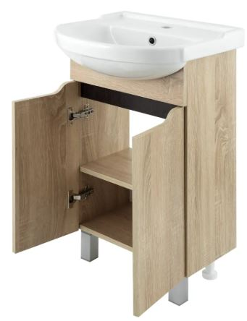

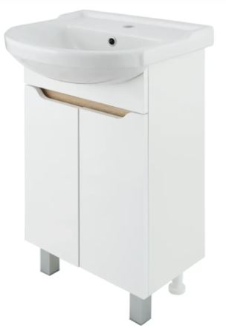
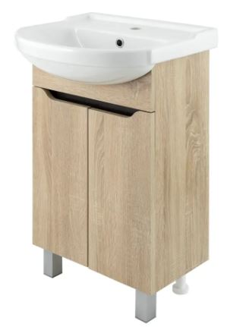
 |  |  |  |  |  |  |  | Комплект мебели «РУАН» Сонома /Венге Элегантный и функциональный комплект «РУАН» преобразит вашу ванную комнату, объединив стильный дизайн с продуманной эргономикой. Контрастное сочетание гладких белых фасадов и тёплой текстуры дерева Сонома создаёт свежий и современный образ, который легко впишется в любой интерьер. В состав комплекта входят: Напольная тумба под раковину имеет две распашные дверки открывающиеся наружу. Внутри предусмотрены полки для хранения средств гигиены. Пенал: высокий и узкий шкаф для максимального использования пространства. Зеркальный шкафчик: сочетает функции зеркала и дополнительного места для хранения. Идеальное решение для тех, кто ценит эстетику, качество и порядок.
Наименование | Габариты |  |  | Материал фасада | Материал корпуса
 | высота | ширина | глубина
Тумба Руан 60 (раковина Амур 60) | 780 | 600 | 300 | ЛДСП Сонома | ЛДСП Сонома/Венге
Тумба Руан 60 (раковина Амур 60) | 780 | 600 | 300 | МДФ в ПВХ пленке | ЛДСП Белый/ Сонома
Пенал Руан белый | 1800 | 350 | 296 | МДФ в ПВХ пленке | ЛДСП Белый/ Сонома
Пенал Руан Сонома | 1800 | 350 | 296 | ЛДСП Сонома | ЛДСП Сонома/Венге
Шкаф зеркальный | 700 | 600 | 170 | ЛДСП | ЛДСП Сонома

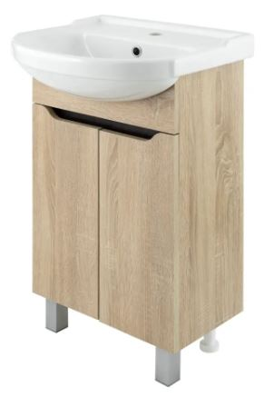
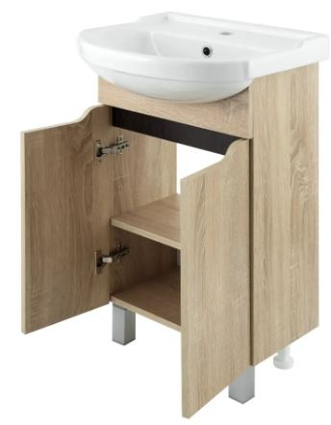
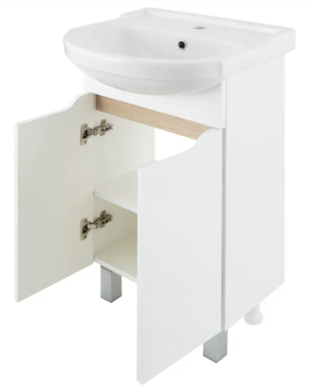

Наименование | Габариты |  |  | Материал фасада | Материал корпуса
 | высота | ширина | глубина
Тумба Руан 50 (раковина Элегия 50) | 780 | 485 | 300 | ЛДСП Сонома | ЛДСП Сонома/Венге
Тумба Руан 50 (раковина Элегия 50) | 780 | 485 | 300 | МДФ в ПВХ пленке | ЛДСП Белый/ Сонома
Шкаф зеркальный | 700 | 500 | 170 | ЛДСП | ЛДСП Сонома

Наименование | Габариты |  |  | Материал фасада | Материал корпуса
 | высота | ширина | глубина
Тумба Руан 65 (раковина Sanita Luxe Best 65 ) | 780 | 485 | 300 | ЛДСП Сонома | ЛДСП Сонома/Венге
Тумба Руан 65 (раковина Sanita Luxe Best 65) | 780 | 485 | 300 | МДФ в ПВХ пленке | ЛДСП Белый/ Сонома

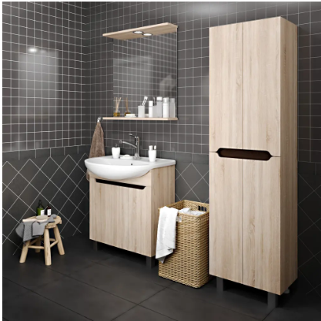
 |  |  |  |  |  | Комплект мебели «РУАН» Сонома /Венге Элегантный и функциональный комплект «РУАН» преобразит вашу ванную комнату, объединив стильный дизайн с продуманной эргономикой. Контрастное сочетание гладких белых фасадов и тёплой текстуры дерева Сонома создаёт свежий и современный образ, который легко впишется в любой интерьер. В состав комплекта входят: Тумба под раковину имеет две распашные дверки открывающиеся наружу. Внутри предусмотрены полки для хранения средств гигиены. Пенал: высокий и широкий шкаф с четырьмя распашными дверцами, открывающимися наружу. Данная конструкция позволяет эффективно использовать вертикальное пространство ванной комнаты. Особенностью пенала является возможность выборочного доступа к отделам хранения: пользователь может открыть только необходимую створку, не затрагивая остальные. Это делает использование мебели особенно удобным в условиях ограниченного пространства, минимизируя риск случайного повреждения предметов или нарушения порядка внутри шкафа. Настенное зеркало: сочетает функции зеркала и дополнительного места для хранения в виде полки. Идеальное решение для тех, кто ценит эстетику, качество и порядок.

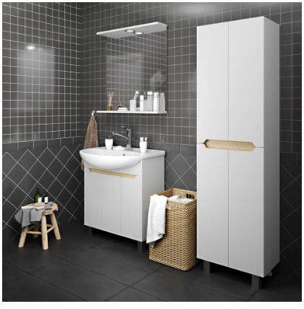
 |  |  |  |  |  | Комплект мебели «РУАН» Белый / Сонома Элегантный и функциональный комплект «РУАН» преобразит вашу ванную комнату, объединив стильный дизайн с продуманной эргономикой. Контрастное сочетание гладких белых фасадов и тёплой текстуры дерева Сонома создаёт свежий и современный образ, который легко впишется в любой интерьер. В состав комплекта входят: Тумба под раковину имеет две распашные дверки открывающиеся наружу. Внутри предусмотрены полки для хранения средств гигиены. Пенал: высокий и широкий шкаф с четырьмя распашными дверцами, открывающимися наружу. Данная конструкция позволяет эффективно использовать вертикальное пространство ванной комнаты. Особенностью пенала является возможность выборочного доступа к отделам хранения: пользователь может открыть только необходимую створку, не затрагивая остальные. Это делает использование мебели особенно удобным в условиях ограниченного пространства, минимизируя риск случайного повреждения предметов или нарушения порядка внутри шкафа. Настенное зеркало: сочетает функции зеркала и дополнительного места для хранения в виде полки. Идеальное решение для тех, кто ценит эстетику, качество и порядок.

Наименование | Габариты |  |  | Материал фасада | Материал корпуса
 | высота | ширина | глубина
Тумба Руан 75 белый Бест 75 | 780 | 700 | 290 | МДФ в ПВХ пленке | ЛДСП Белый
Тумба Руан 75 Сонома Бест 75 | 780 | 700 | 290 | ЛДСП Сонома | ЛДСП Сонома/Венге
Пенал Руан 50 Белый | 1800 | 500 | 296 | МДФ в ПВХ пленке | ЛДСП Белый/ Сонома
Пенал Руан 50 Сонома | 1800 | 500 | 296 | ЛДСП Сонома | ЛДСП Сонома/Венге

 |  |  |  |  |  |  | Пенал составной из 2-х тумб - навесной и напольной представляет собой функциональное решение. * Модульность: Возможность установки как единого элемента или раздельно, что позволяет адаптировать мебель к планировке помещения. * Функциональность: Распашные двери открываются наружу по отдельности, обеспечивая выборочный доступ только к необходимому отделу хранения без необходимости открывать весь пенал. Это особенно ценно в условиях ограниченного пространства ванной комнаты. * Эргономика: Такая конструкция минимизирует риск случайного повреждения предметов внутри шкафа при его использовании и способствует поддержанию порядка за счет зонирования внутреннего пространства. Интегрированные ручки и отсутствие выпирающей фурнитуры.

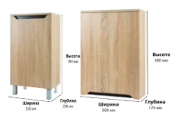

Наименование | Габариты |  |  | Материал фасада | Материал корпуса
 | высота | ширина | глубина
Шкаф настенный Руан 50 белый | 680 | 500 | 170 | МДФ в ПВХ пленке | ЛДСП Белый/ Сонома
Шкаф настенный Руан 50 | 680 | 500 | 170 | ЛДСП Сонома | ЛДСП Сонома/Венге
Шкаф напольный Руан 50 белый | 780 | 500 | 296 | МДФ в ПВХ пленке | ЛДСП Белый/ Сонома
Шкаф напольный Руан 50 | 780 | 500 | 296 | ЛДСП Сонома | ЛДСП Сонома/Венге

Софи
Коллекция Софи

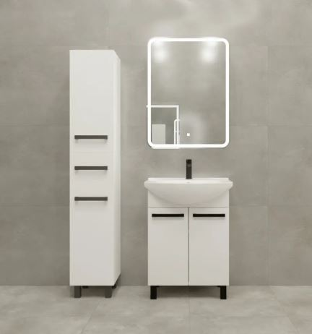
 |  |  |  |  |  | Комплект мебели «Софи»: классика в деталях Элегантный комплект мебели в классическом стиле. Белый корпус и фасады с контрастными черными ручками создают гармоничное сочетание свежести и строгости. Идеально впишется как в просторную ванную комнату, так и в компактные городские квартиры. * Цветовое решение: белый матовый/глянцевый корпус + белые фасады с акцентом на черные ручки. * Стиль: Современный минимализм. * Материалы: влагостойкие материалы, обеспечивающие долговечность даже при высокой влажности. Зеркало настенное с подсветкой и сенсорным включением. | Тумба «Софи» — напольная модель с двумя распашными створками. * Конструкция: Напольный корпус с классической двухстворчатой дверцей на петлях полного открывания. * Особенности: Вместительное внутреннее пространство для хранения полотенец или бытовой химии; возможность установки раковины сверху. * Стиль: Классический минимализм в белом цвете с акцентом на чёрные ручки. | Пенал «Софи» — узкая вертикальная модель с комбинированной конструкцией. В центре расположен один выдвижной ящик на шариковых направляющих, обеспечивающий плавный ход. Верхняя и нижняя части оснащены распашными створками: верхняя предназначена для хранения полотенец или крупных предметов, а нижняя — для корзины белья или бытовой химии. * Материал: влагостойкое покрытие белого цвета. * Фурнитура: черные ручки * Тип установки: напольный

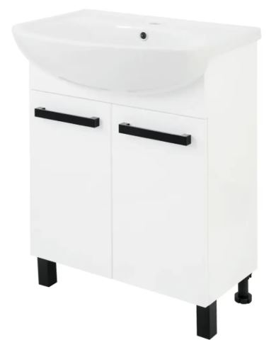

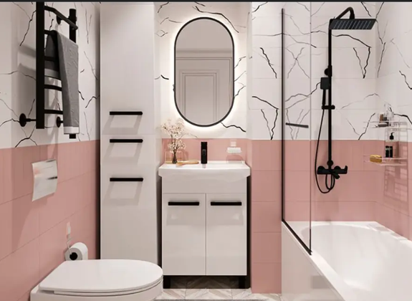

Наименование | Габариты |  |  | Материал фасада | Материал корпуса
 | высота | ширина | глубина
Пенал Софи | 1800 | 300 | 300 | МДФ в ПВХ пленке | ЛДСП Белый
Тумба Софи 60 Элеганс | 780 | 550 | 316 | МДФ в ПВХ пленке | ЛДСП Белый
Тумба Софи 70 Элеганс | 780 | 662 | 312 | МДФ в ПВХ пленке | ЛДСП Белый

Соло
Коллекция СОЛО

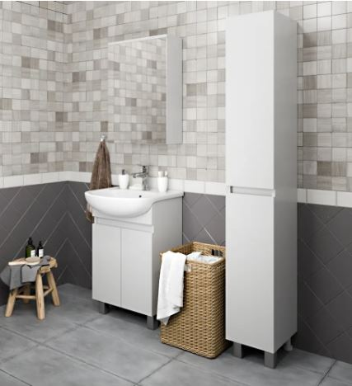
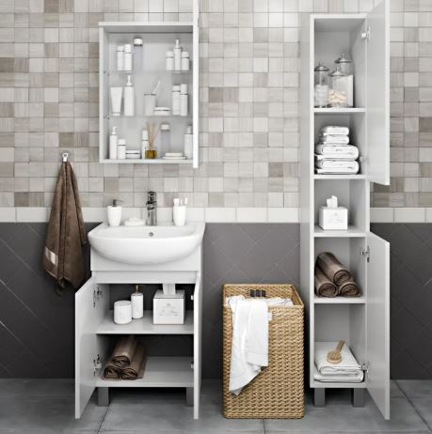
 |  |  |  |  |  | Тумба «СОЛО» — напольная модель с распашными фасадами. * Особенности: Интегрированные ручки в виде вертикальных углублений; отсутствие выпирающей фурнитуры обеспечивает гладкий профиль фасада. * Цветовое решение: Белый глянцевый/матовый корпус и фасады. * Функциональность: Вместительное внутреннее пространство для хранения полотенец или бытовой химии; возможность установки раковины сверху. * Стиль: Минимализм, универсальность. Интегрированные ручки и отсутствие выпирающей фурнитуры. | Зеркальный шкаф * Корпус: ЛДСП 16 мм * Фасад: Зеркало во всю ширину шкафа. Открывается на себя (распашная дверь). Без фурнитуры, что не мешает пользоваться зеркалом. * Внутреннее наполнение: Стеклянные полки для хранения средств гигиены и косметики. * Особенности монтажа: Настенный монтаж; | Пенал «Соло» — вертикальное решение. * Формат: Высокий и узкий шкаф с комбинированной конструкцией. * Конструкция: Верхняя и нижняя части закрыты распашными фасадами с интегрированными ручками. Центральный модуль полностью открыт, что обеспечивает быстрый доступ к часто используемым предметам. * Цветовое исполнение: Белый глянцевый/матовый корпус. Фасады без выступающей фурнитуры.

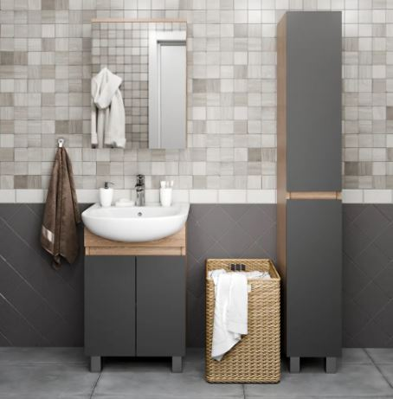
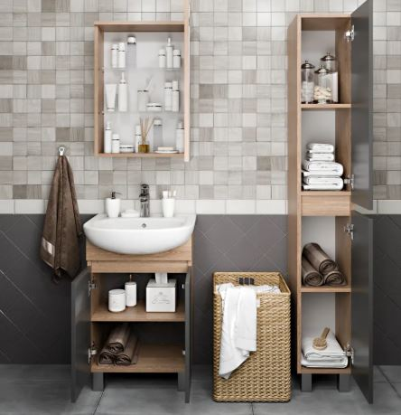
 |  |  |  |  |  | Тумба «СОЛО» — напольная модель с распашными фасадами. * Особенности: Интегрированные ручки в виде вертикальных углублений; отсутствие выпирающей фурнитуры обеспечивает гладкий профиль фасада. * Цветовое решение: Графит /Сонома * Функциональность: Вместительное внутреннее пространство для хранения полотенец или бытовой химии; возможность установки раковины сверху. * Стиль: Минимализм, универсальность. Интегрированные ручки и отсутствие выпирающей фурнитуры. | Зеркальный шкаф * Корпус: ЛДСП 16 мм * Фасад: Зеркало во всю ширину шкафа. Открывается на себя (распашная дверь). Без фурнитуры, что не мешает пользоваться зеркалом. * Внутреннее наполнение: Стеклянные полки для хранения средств гигиены и косметики. * Особенности монтажа: Настенный монтаж; | Пенал «Соло» — вертикальное решение. * Формат: Высокий и узкий шкаф с комбинированной конструкцией. * Конструкция: Верхняя и нижняя части закрыты распашными фасадами с интегрированными ручками. Центральный модуль полностью открыт, что обеспечивает быстрый доступ к часто используемым предметам. * Цветовое исполнение: Графит/дуб сонома Фасады без выступающей фурнитуры.

Наименование | Габариты |  |  | Материал фасада | Материал корпуса
 | высота | ширина | глубина
Тумба Соло 50 белая Элегия | 780 | 485 | 286 | МДФ в ПВХ пленке | ЛДСП Белый
Тумба Соло 50 серая Элегия | 780 | 485 | 286 | МДФ в ПВХ пленке | ЛДСП Сонома
Тумба Соло 65 белая Элеганс | 780 | 610 | 320 | МДФ в ПВХ пленке | ЛДСП Белый
Тумба Соло 65 серая Элеганс | 780 | 610 | 320 | МДФ в ПВХ пленке | ЛДСП Сонома
Пенал Соло белый | 1800 | 300 | 300 | МДФ в ПВХ пленке | ЛДСП Белый
Пенал Соло серый | 1800 | 300 | 300 | МДФ в ПВХ пленке | ЛДСП Сонома

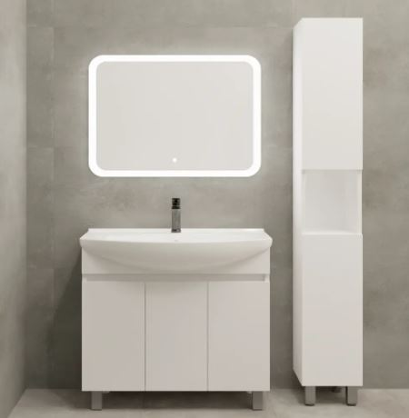
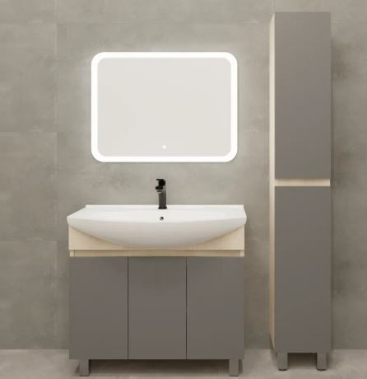

Наименование | Габариты |  |  | Материал фасада | Материал корпуса
 | высота | ширина | глубина
Пенал Соло белый | 1800 | 260 | 300 | МДФ в ПВХ пленке | ЛДСП Белый
Тумба Соло 85 белая Элеганс | 780 | 828 | 340 | МДФ в ПВХ пленке | ЛДСП Белый
Тумба Соло 85 серая Элеганс | 780 | 828 | 340 | МДФ в ПВХ пленке | ЛДСП Сонома
Тумба Соло 105 белая Элеганс | 780 | 1010 | 340 | МДФ в ПВХ пленке | ЛДСП Белый
Тумба Соло 105 серая Элеганс | 780 | 1010 | 340 | МДФ в ПВХ пленке | ЛДСП Сонома

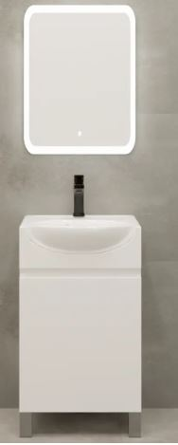

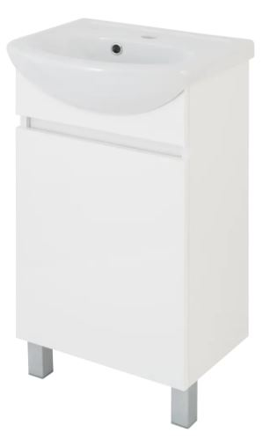
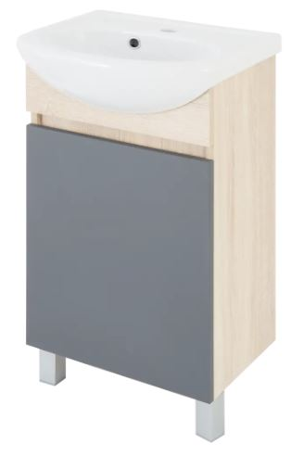
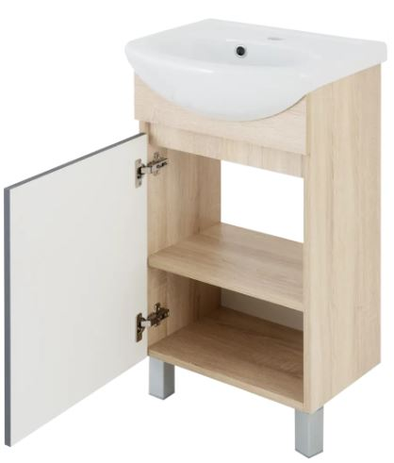

Наименование | Габариты |  |  | Материал фасада | Материал корпуса
 | высота | ширина | глубина
Тумба Соло 45 белая Азов | 780 | 420 | 282 | МДФ в ПВХ пленке | ЛДСП Белый
Тумба Соло 45 серая Азов | 780 | 420 | 282 | МДФ в ПВХ пленке | ЛДСП Сонома

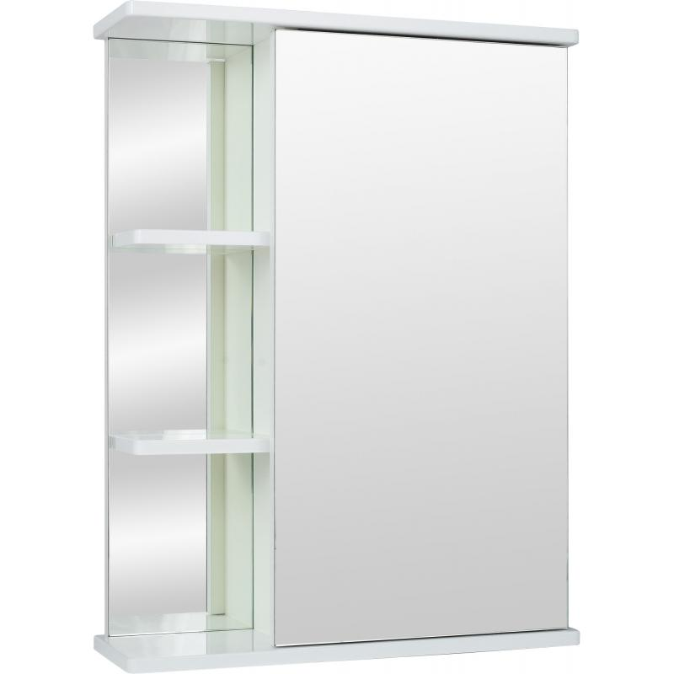

Наименование | Габариты |  |  | Материал фасада | Материал корпуса
 | высота | ширина | глубина
Зеркало правое 55 | 722 | 550 | 165 | МДФ в ПВХ пленке | ЛДСП Белый

Кастер
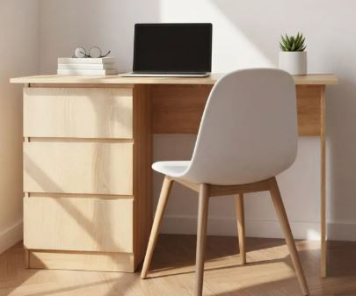
 |  |  |  |  | Функциональный выбор для организации рабочего пространства благодаря практичной системе хранения. Компактная комплектация обеспечивает порядок: открытая поверхность сочетается с глубокими ящиками для аккуратного размещения документов и техники. Универсальный дизайн дополняет интерьер любого помещения – будь то домашний кабинет или современный офис. Прочные материалы гарантируют долгий срок службы даже при интенсивном использовании. Идеальное соединение эргономики и вместительности для повседневных задач.

Наименование | Габариты |  |  | Материал фасада | Материал корпуса
 | высота | ширина | глубина
Стол писменный | 780 | 1300 | 600 | ЛДСП16 Сонома | ЛДСП16 Сонома

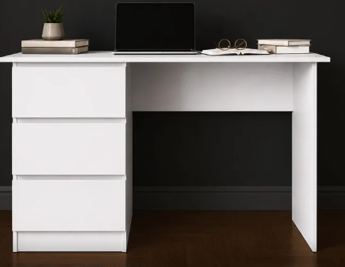
 |  |  |  |  | Функциональный выбор для организации рабочего пространства благодаря практичной системе хранения. Компактная комплектация обеспечивает порядок: открытая поверхность сочетается с глубокими ящиками для аккуратного размещения документов и техники. Универсальный дизайн дополняет интерьер любого помещения – будь то домашний кабинет или современный офис. Прочные материалы гарантируют долгий срок службы даже при интенсивном использовании. Идеальное соединение эргономики и вместительности для повседневных задач.

Наименование | Габариты |  |  | Материал фасада | Материал корпуса
 | высота | ширина | глубина
Стол писменный | 780 | 1300 | 600 | ЛДСП16 Белый | ЛДСП16 Белый

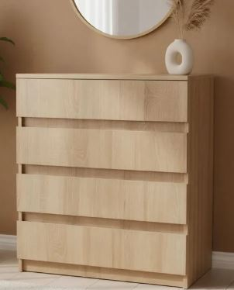
 |  |  |  |  | Комод "Кастер", цвет сонома, 4-е ящика - Элегантный дизайн в теплых тонах идеально впишется в интерьер любой комнаты - Надежная конструкция из прочных материалов обеспечивает долгий срок службы - Четыре вместительных ящика обеспечивают удобную систему хранения вещей - Легкая сборка и компактные габариты позволяют разместить мебель даже в маленьком пространстве - Современный функционал сочетается с классической эстетикой для создания уютной атмосферы

Наименование | Габариты |  |  | Материал фасада | Материал корпуса
 | высота | ширина | глубина
Комод | 780 | 680 | 340 | ЛДСП16 Сонома | ЛДСП16 Сонома

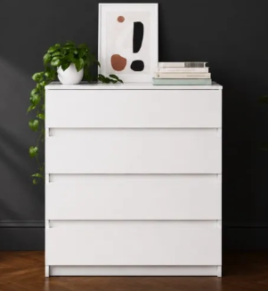
 |  |  |  |  | Комод "Кастер", цвет сонома, 4-е ящика - Элегантный дизайн в белом цвете идеально впишется в интерьер любой комнаты - Надежная конструкция из прочных материалов обеспечивает долгий срок службы - Четыре вместительных ящика обеспечивают удобную систему хранения вещей - Легкая сборка и компактные габариты позволяют разместить мебель даже в маленьком пространстве - Современный функционал сочетается с классической эстетикой для создания уютной атмосферы

Наименование | Габариты |  |  | Материал фасада | Материал корпуса
 | высота | ширина | глубина
Комод | 780 | 680 | 340 | ЛДСП16 Белый | ЛДСП16 Белый

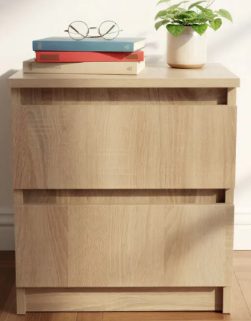
 |  |  |  |  | Элегантная тумба «Кастер» в теплом оттенке сонома станет незаменимым элементом современного интерьера. Минималистичный дизайн без ручек подчеркивает лаконичность, а два вместительных ящика обеспечат порядок в зоне отдыха. Компактные размеры позволяют разместить изделие даже в ограниченном пространстве, сохраняя баланс между функциональностью и эстетикой. Простая конструкция легко интегрируется в спальню, гостиную или рабочую зону. Массивная база и продуманная высота обеспечивают устойчивость и комфорт при использовании. Природные тона древесины создают уютную атмосферу, дополняя любое оформление помещения.

Наименование | Габариты |  |  | Материал фасада | Материал корпуса
 | высота | ширина | глубина
Тумба прикроватная | 430 | 400 | 440 | ЛДСП16 Сонома | ЛДСП16 Сонома

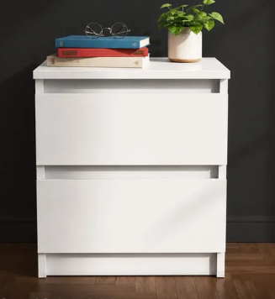
 |  |  |  |  | Элегантная тумба «Кастер» в белом цвете станет незаменимым элементом современного интерьера. Минималистичный дизайн без ручек подчеркивает лаконичность, а два вместительных ящика обеспечат порядок в зоне отдыха. Компактные размеры позволяют разместить изделие даже в ограниченном пространстве, сохраняя баланс между функциональностью и эстетикой. Простая конструкция легко интегрируется в спальню, гостиную или рабочую зону. Массивная база и продуманная высота обеспечивают устойчивость и комфорт при использовании. Универсальность: сочетается с любым цветом стен и декора; подходит для стилей лофт, сканди, неоклассика. Идеально для аккуратной и стильной ТВ-зоны.

Наименование | Габариты |  |  | Материал фасада | Материал корпуса
 | высота | ширина | глубина
Тумба прикроватная | 430 | 400 | 440 | ЛДСП16 Белый | ЛДСП16 Белый | Подвесная белая ТВ-тумба в современном стиле Элегантное решение для современной гостиной. Дуб сонома визуально облегчает интерьер, создавая эффект «парящей» мебели. Ключевые преимущества: - Экономия места: подвесной монтаж облегчает уборку. - Порядок: закрытые фасады скрывают провода и технику (приставки, роутеры). - Универсальность: сочетается с любым цветом стен и декора; подходит для стилей лофт, сканди, неоклассика. Идеально для аккуратной и стильной ТВ-зоны.

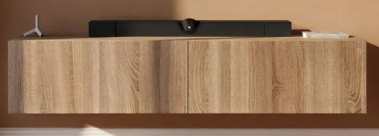

Наименование | Габариты |  |  | Материал фасада | Материал корпуса
 | высота | ширина | глубина
Тумба ТВ Сонома | 300 | 1000 | 300 | МДФ в ПВХ пленке | ЛДСП Сонома
Тумба ТВ Сонома | 300 | 1500 | 300 | МДФ в ПВХ пленке | ЛДСП Сонома
Тумба ТВ Сонома | 300 | 2000 | 300 | МДФ в ПВХ пленке | ЛДСП Сонома

 |  |  |  |  |  | Пенал "Кастер", цвет белый, напольный - Элегантный белый дизайн гармонично сочетается с любым интерьром - Компактная форма обеспечивает вместительность без лишнего пространства - Прочная конструкция рассчитана на длительную эксплуатацию - Идеально подходит для хранения документов, канцелярии и других предметов - Универсальное решение для дома, офиса или учебного заведения

Наименование | Габариты |  |  | Материал фасада | Материал корпуса
 | высота | ширина | глубина
Пенал | 180 | 270 | 300 | ЛДСП16 Белый | ЛДСП16 Белый

Вейв
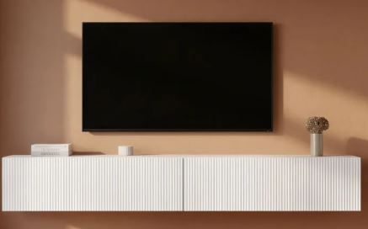
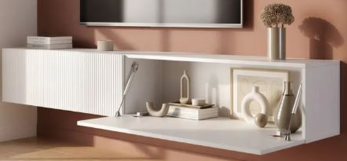

Наименование | Габариты |  |  | Материал фасада | Материал корпуса
 | высота | ширина | глубина
Тумба ТВ Белая | 300 | 1000 | 300 | МДФ в ПВХ пленке | ЛДСП Белый | Подвесная белая ТВ-тумба в современном стиле Элегантное решение для современной гостиной. Белый цвет и минималистичная вертикальная фрезеровка визуально облегчают интерьер, создавая эффект «парящей» мебели. Ключевые преимущества: - Экономия места: подвесной монтаж облегчает уборку. - Порядок: закрытые фасады скрывают провода и технику (приставки, роутеры). - Универсальность: сочетается с любым цветом стен и декора; подходит для стилей лофт, сканди, неоклассика. Идеально для аккуратной и стильной ТВ-зоны.
Тумба ТВ Белая | 300 | 1500 | 300 | МДФ в ПВХ пленке | ЛДСП Белый
Тумба ТВ Белая | 300 | 2000 | 300 | МДФ в ПВХ пленке | ЛДСП Белый

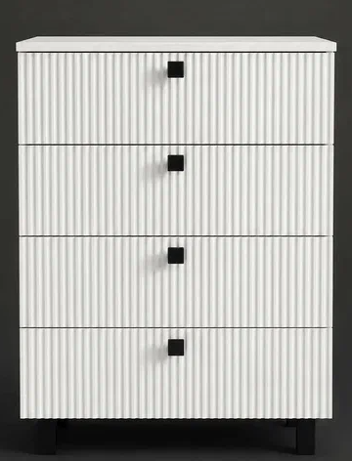
 |  |  |  |  |  | Комод «Вейв» — элегантность в каждой линии Комод «Вейв» в белом цвете — это сочетание эстетики и функциональности для вашего дома. Его главная особенность — изящный дизайн с плавными, волнообразными линиями, который смягчает геометрию пространства и добавляет интерьеру динамики. Практичность без компромиссов - Продуманная система хранения: четыре вместительных ящика с тихим и плавным ходом позволяют удобно разместить одежду, бельё или домашний текстиль. - Компактность: благодаря продуманным габаритам комод легко вписывается в спальню, прихожую или гостиную, не загромождая пространство. - Надёжность: прочная конструкция и устойчивое основание гарантируют долговечность и безопасность в использовании. Модель «Вейв» станет гармоничным дополнением современного интерьера и поможет поддерживать порядок с лёгкостью и стилем.

Наименование | Габариты |  |  | Материал фасада | Материал корпуса
 | высота | ширина | глубина
Комод | 81 | 60 | 40 | МДФ в ПВХ пленке | ЛДСП Белый



 |  |  |  |  |  | Тумба прикроватная белая напольная с ящиками, с фрезеровкой - Элегантный декоративный рисунок на поверхности придает интерьеру изысканность - Два вместительных ящика обеспечивают удобное хранение мелочей и аксессуаров - Прочный каркас гарантирует долговечность даже при интенсивном использовании - Белый цвет идеально впишется в современные и классические стили обстановки - Компактные размеры позволяют разместить ее у кровати или дивана без потери пространства

Наименование | Габариты |  |  | Материал фасада | Материал корпуса
 | высота | ширина | глубина
Комод | 420 | 500 | 440 | МДФ в ПВХ пленке | ЛДСП Белый


 |  |  |  |  |  | Тумба прикроватная белая напольная с ящиками, с фрезеровкой - Элегантный декоративный рисунок на поверхности придает интерьеру изысканность - Два вместительных ящика обеспечивают удобное хранение мелочей и аксессуаров - Прочный каркас гарантирует долговечность даже при интенсивном использовании - Белый цвет идеально впишется в современные и классические стили обстановки - Компактные размеры позволяют разместить ее у кровати или дивана без потери пространства

Наименование | Габариты |  |  | Материал фасада | Материал корпуса
 | высота | ширина | глубина
Тумба прикроватная | 420 | 500 | 440 | МДФ в ПВХ пленке | ЛДСП Белый/Сонома

